상품제안서
거치형 윙글 3in1 고속충전케이블 | 상품코드: S30902

 |  |  |  |  |  |  | 02-713-8555 | www.synergygift.co.kr
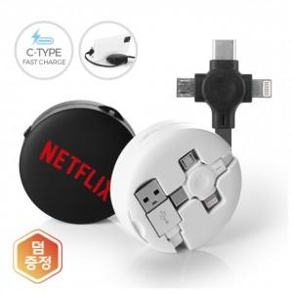 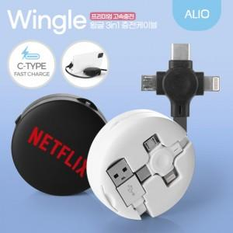 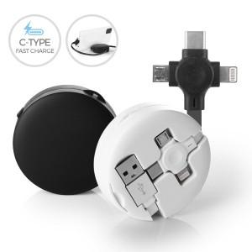

【상세/제작정보】 | C타입 고속충전,5핀+8핀 충전 3in1,데이터전송가능,휴대폰 거치대 기능,릴타입 케이블

【인쇄/포장옵션】 | 풀칼라 / 포장지포장

【공급단가】 | 수량 | 100~ | 300~ | 1,000~ | 3,000~ | 5,000~
*VAT별도 | 화이트 | 4,010원 | 3,820원 | 3,660원 | 3,600원 | 3,540원
 | 블랙 | 4,010원 | 3,820원 | 3,660원 | 3,600원 | 3,540원

【상품 URL】 | https://www.synergygift.co.kr:443/src/goods_detail.php?gdno=30902

